상품제안서
네오 클리어 슬림 파우치 (3종) | 상품코드: F00687

 |  |  |  |  |  |  | 02-412-0044 | www.easy1.co.kr
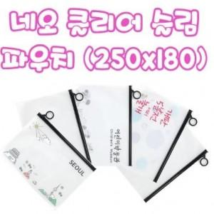

【상세/제작정보】 | 컬러인쇄는 수량 인쇄크기에 따라 달라짐 인쇄비 별도.(판매담당자 문의요망)

【인쇄/포장옵션】 | 실크 / 포장불가능

【공급단가】 | 수량 | 1,000~ | 2,000~ | 3,000~ | 5,000~ | 10,000~
*VAT별도 | 단가 | 390원 | 380원 | 360원 | 350원 | 340원

【상품 URL】 | http://www.easy1.co.kr/src/goods_detail.php?gdno=687

